Лист1
Идентификатор дефекта | Краткое описание | Предусловие | Серьезность | Срочность (приоритет) | Шаги к воспроизведению | Фактический результат | Ожидаемый результат | Вложение
1 | Меню выборпа даты: дата сегодняшнего дня не отображается в календаре | Осуществлен вход в приложение, создается новый заказ | Average | Normal | 1. Ввести в поле "Откуда" : Развлекательный центр Титан, проспект Дзержинского, Минск, Беларусь 2. Ввести в поле "Куда": ГИППО, улица Максима Горецкого, Минск, Беларусь 3. Кликнуть по полю "Дата" | Открывается календарь, где не выделен сегодняшний день (см. вложение) | 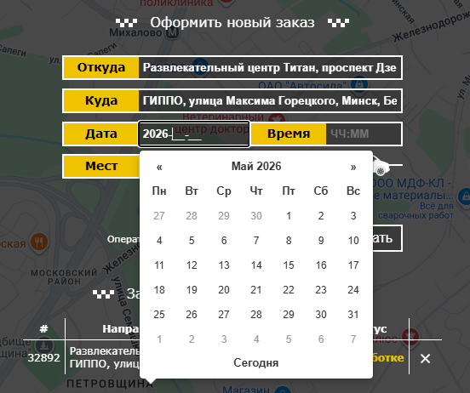 В появившемся календаре будет выделен сегодняшний день
2 | Форма создания заказа: отображение разных валют при расчете стоимости | Осуществлен вход в приложение, создается новый заказ | Minor | Normal | 1. Ввести в поле "Откуда" : Развлекательный центр Титан, проспект Дзержинского, Минск, Беларусь 2. Ввести в поле "Куда": ГИППО, улица Максима Горецкого, Минск, Беларусь 3. В поле "Дата" - выбрать сегодняшнюю дату 4. В поле "Время - выбрать время 5. в поле "Мест" - выбрать 4 | В примерном расчете цена за км отображается в копейках, а общая стоимость в долларах(см. вложение) | 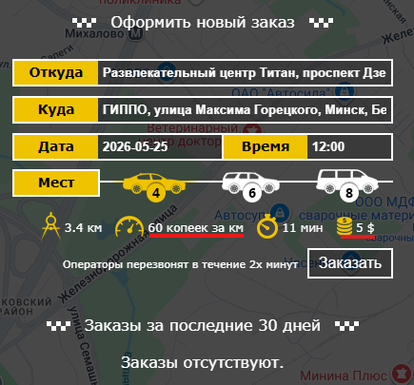 В примерном расчете цена за км и общая стоимость отображались в одной валюте (желательно в беларусском рубле, в соответствии с гео-работой такси)
3 | Форма создания заказа: радиобаттон количества мест не влияет на расчет цены | Осуществлен вход в приложение, создается новый заказ | Major | High | 1. Ввести в поле "Откуда" : Развлекательный центр Титан, проспект Дзержинского, Минск, Беларусь 2. Ввести в поле "Куда": ГИППО, улица Максима Горецкого, Минск, Беларусь 3. В поле "Дата" - выбрать сегодняшнюю дату 4. В поле "Время - выбрать время 5. В поле "Мест" - выбрать 4 6. В поле "Мест" изменить выбор на 6 | В примерном расчете цена за км и общая стоимость при изменении количества мест не меняются (см. вложение) | 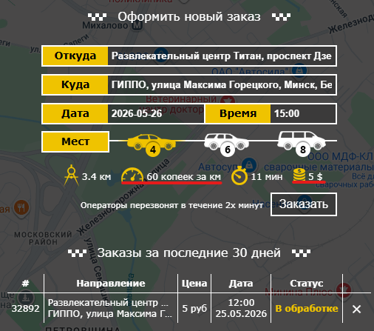 В примерном расчете цена за км и общая стоимость при изменении количества мест изменятся в соответствии с тарифами такси | 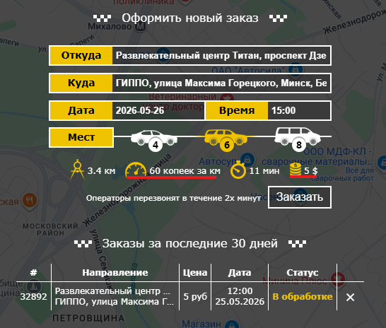
4 | Меню выбора даты: при оформлении двух заказов в приложении за один сеанс, дата первого заказа остается выделенной в меню выбора даты при создании второго заказа | Осуществлен вход в приложение, создается новый заказ | Average | High | 1. Ввести в поле "Откуда" : Развлекательный центр Титан, проспект Дзержинского, Минск, Беларусь 2. Ввести в поле "Куда": ГИППО, улица Максима Горецкого, Минск, Беларусь 3. В поле "Дата" - выбрать дату 18.05.2026 4. В поле "Время - выбрать время 16:00 5. В поле "Мест" - выбрать 4 6. Кликнуть по кнопке "Заказать" 7. Кликнуть по полю "Дата" | В поле дата остается выделенной выбранная в предыдущем заказе дата (см. вложение) | 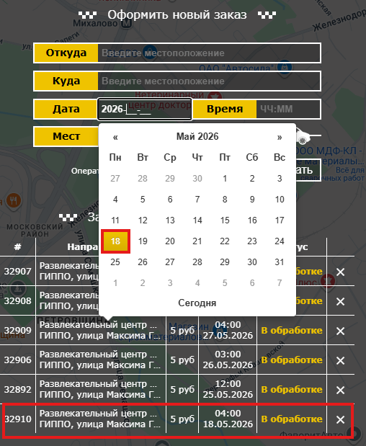 В поле дата будет выбран сегодняшний день (или не выбран день вовсе)
5 | Форма создания заказа: присутствует возможность оформить заказ в прошлом | Осуществлен вход в приложение, создается новый заказ | Average | Normal | 1. Ввести в поле "Откуда" : Развлекательный центр Титан, проспект Дзержинского, Минск, Беларусь 2. Ввести в поле "Куда": ГИППО, улица Максима Горецкого, Минск, Беларусь 3. В поле "Дата" - выбрать дату 18.05.2026 4. В поле "Время - выбрать время 16:00 5. В поле "Мест" - выбрать 4 6. Кликнуть по кнопке "Заказать" | Заказ успешно оформлен, появляется в списке заказов за последние 30 дней | Заказ не будет оформлен, пользователь получит сообщение о неверно выбранной дате
6 | Вкладка заказы: сортировка заказов осуществляется по дате их исполнения, а не по времени создания в системе | Осуществлен вход в приложение, необходимо создать заказы | Average | Normal | 1. Ввести в поле "Откуда" : Развлекательный центр Титан, проспект Дзержинского, Минск, Беларусь 2. Ввести в поле "Куда": ГИППО, улица Максима Горецкого, Минск, Беларусь 3. В поле "Дата" - выбрать дату 30.05.2026 4. В поле "Время - выбрать время 16:00 5. В поле "Мест" - выбрать 4 6. Кликнуть по кнопке "Заказать" 7. Ввести в поле "Откуда" : Развлекательный центр Титан, проспект Дзержинского, Минск, Беларусь 8. Ввести в поле "Куда": ГИППО, улица Максима Горецкого, Минск, Беларусь 9. В поле "Дата" - выбрать дату 29.05.2026 10. В поле "Время - выбрать время 16:00 11. В поле "Мест" - выбрать 4 12. Кликнуть по кнопке "Заказать" | В заказах за последние 30 дней созданные заказы последним отображается заказ на более позднюю дату | Заказы будут отображаться по истории их создания или будет присутствовать удобная для пользователя фильтрация заказов
7 | Вкладка заказы: создание нескольких одинаковых заказов, пока страница не прогрузилась | Осуществлен вход в приложение | Average | High | 1. Ввести в поле "Откуда" : Развлекательный центр Титан, проспект Дзержинского, Минск, Беларусь 2. Ввести в поле "Куда": ГИППО, улица Максима Горецкого, Минск, Беларусь 3. В поле "Дата" - выбрать сегодняшнюю дату 4. В поле "Время - выбрать время 5. в поле "Мест" - выбрать 4 6. Кликнуть подряд 3 раза по кнопке "Заказать" | Создастся 3 одинаковых заказа (см. вложение) | 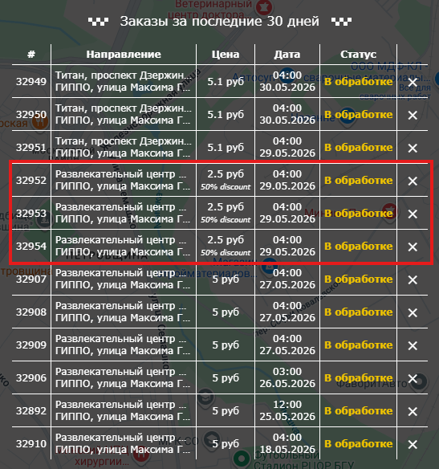 Создастся 1 заказ при условии, что запросов о создании заказов было отправлено несколько
8 | Вкладка заказы: скидка за поездку 50 % применилась на 10 заказе и последующих | Осуществлен вход в приложение | Average | High | 1.Создать 4 заказа 2.Создать еще 5 заказов 3. Создать еще 2 заказа | Скидка к стоимости появляется при создании 10 и каждого следующего заказа, а не пятого | В тарифах указано, что скидка идет за каждый 5 заказ, ожидается, что она применится на 5 заказ и затем снова через 4 заказа на 5 заказ или в тексте в тарифах опечатка
9 | Вкладка заказы: возможность создать заказ в прошлом | Осуществлен вход в приложение | Minor | Normal | 1. Ввести в поле "Откуда" : Развлекательный центр Титан, проспект Дзержинского, Минск, Беларусь 2. Ввести в поле "Куда": ГИППО, улица Максима Горецкого, Минск, Беларусь 3. В поле "Дата" - выбрать 05.05.2026 4. В поле "Время - выбрать время 16:00 5. в поле "Мест" - выбрать 4 6. Кликнуть по кнопке "Заказать" | Заказ создастся и отобразится в поле "Заказы за последние 30 дней" | Выскочит уведомление об ошибке, что невозможно создать заказ в прошлом
10 | Вкладка заказы: в списке заказов за последние 30 днейотображаются заказы, которые были более 30 дней назад | Осуществлен вход в приложение | Minor | Normal | 1. Ввести в поле "Откуда" : Развлекательный центр Титан, проспект Дзержинского, Минск, Беларусь 2. Ввести в поле "Куда": ГИППО, улица Максима Горецкого, Минск, Беларусь 3. В поле "Дата" - выбрать 01.04.2026 4. В поле "Время - выбрать время 16:00 5. в поле "Мест" - выбрать 4 6. Кликнуть по кнопке "Заказать" | Заказ создастся и отобразится в поле "Заказы за последние 30 дней" (см. вложение) | 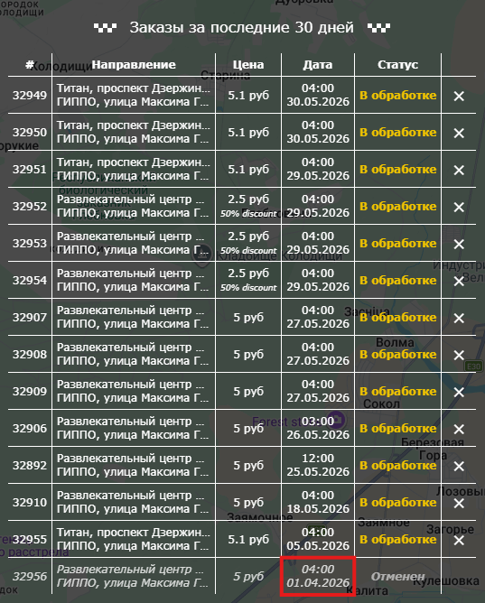 Заказ на отобразится в списке заказов за последние 30 дней
11 | Вкладка заказы: отмененный заказ можно перевести в подтвержденный | Осуществлен вход в приложение, создан новый заказ | Average | High | 1. Отменить созданный заказ 2. Перевести статус заказа в подтвержденный 3. Обновить страницу | Заказ примет статус "подтвержден" | При переводе заказа из статуса "отменен" в статус "подтвержден" система выведет ошибку
12 | Вкладка заказы: у пользователя нет возможности отменить подтвержденный заказ | Осуществлен вход в приложение, создан новый заказ | Average | High | 1.Перевести статус созданного заказа в статус "подтвержден" | Справа от статуса заказа исчезает "крестик" для его отмены (см. вложение) | "Крестик" для отмены заказа останется, пока заказ не получит новый статус "выполнен" или "неявка", как указано в возможной схеме движения заказов
13 | Вкладка заказы: возможность вызвать такси в другую страну | Осуществлен вход в приложение | Major | Asap | 1. Ввести в поле "Откуда" : Развлекательный центр Титан, проспект Дзержинского, Минск, Беларусь 2. Ввести в поле "Куда": Калининград, Калининградская область, Россия 3. В поле "Дата" - выбрать 30.05.2026 4. В поле "Время - выбрать время 16:00 5. в поле "Мест" - выбрать 4 6. Кликнуть по кнопке "Заказать" | Заказ создастся и отобразится в поле "Заказы за последние 30 дней" (см. вложение) | Заказ не будет создан, появится сообщение "Слишком большое расстояние" | 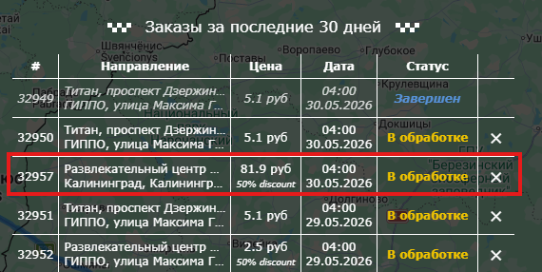
14 | Карта: построенный путь после создания заказа не убирается | Осуществлен вход в приложение | Minor | Low | 1. Создать заказ | Путь, постронный при создании заказа остается на карте | Карта вернется в прежнее состояние
15 | Окно: нет возможности свернуть меню и воспользоваться кнопками, скрытыми за меню | Осуществен вход в приложение | Major | Normal | 1. 2. 3. | Нельзя свернуть меню, скрывающее функционал карты (см. вложение) | Можно свернуть меню и воспользоваться встроенным функционалом карты | 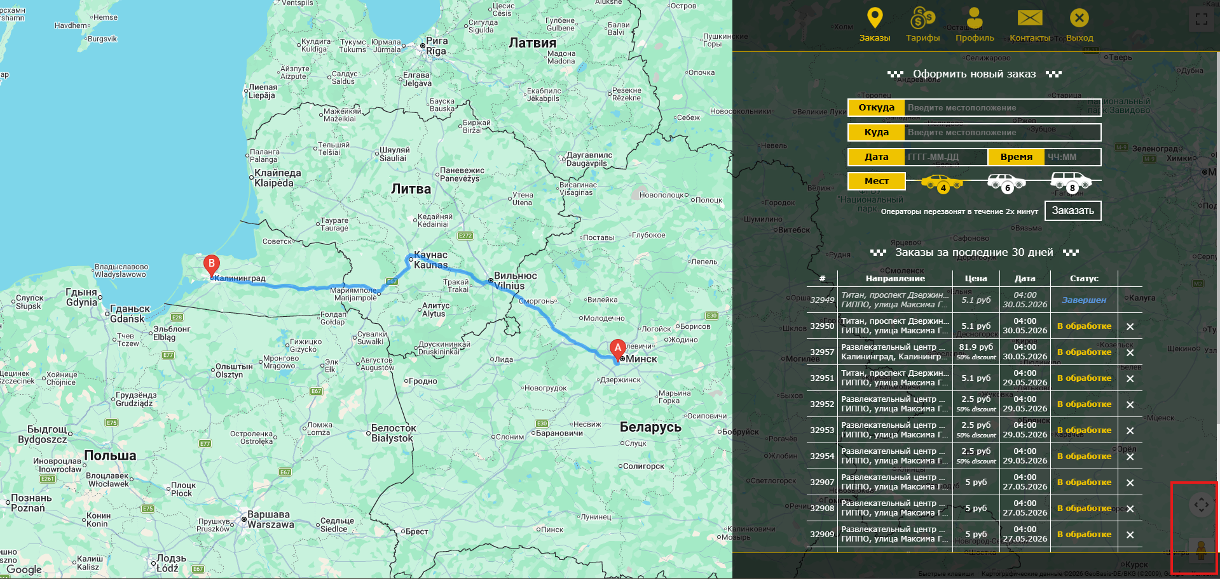
16 | Окно: при изменении размеров окна браузера ломается визуал приложения | Осуществен вход в приложение | Critical | Asap | 1.Изменить размер окна браузера | Элементы дизайна потеряют внешний вид, заказать такси станет невозможно (см. вложение) | 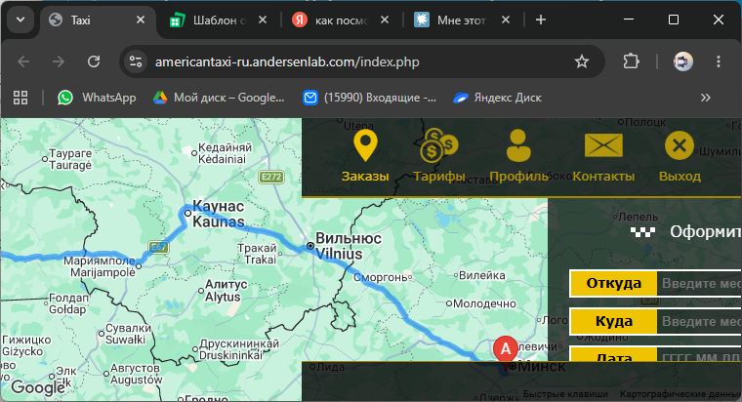 Элементы подстроятся под размер, появятся полосы прокрутки
17 | Окно: отсутсвует фавикон на вкладке браузера | Открыто приложение в браузере | Minor | High | 1. 2. 3. | Отсутствует фавикон на вкладке браузера (см. вложение) | Фавикон присутствует
18 | Вкладка контакты: стиль наборного текста вкладки отличается от общей стилистики сайта | Осуществен вход в приложение | Minor | Normal | 1. 2. 3. | Размер основного текса на вкладке 16 px, на остальных 14 px | Стилистика вкладки будет соответствовать основной стилистике саййта
19 | Вкладка "Профиль": при изменении данных первое всплывающее окно долго появляется | Осуществлен вход в приложение | Average | High | 1.Зайти на вкладку профиль 2.Поменять данные пользователя 3.Кликнуть по кнопке "Сохранить" | Всплывающее окно об изменении данных появляется больше(см. вложение), при следующих изменениях окна появляются быстрее | 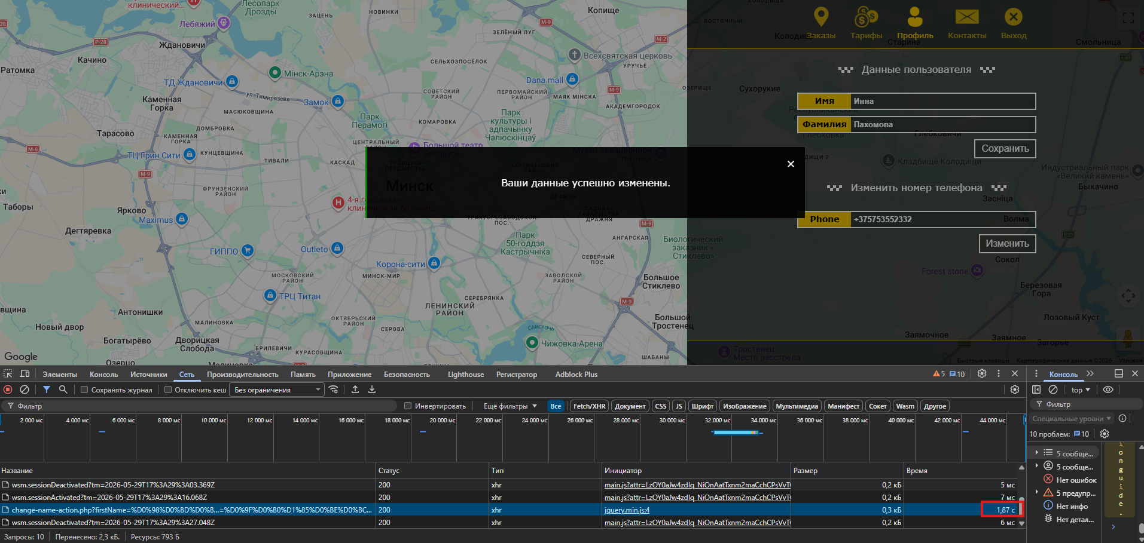 Всплывающее окно об изменении данных будет появляться за несколько миллисекунд
20 | Вкладка "Профиль": при изменении номера елефона на корректный система выдает ошибку | Осуществлен вход в приложение | Average | High | 1.Зайти на вкладку профиль 2.Поменять номер телефона 3.Кликнуть по кнопке "Изменить" | Всплывающее окно об изменении данных содержит текст "Error request. #1" (см. вложение) | Более понятный текст
21 | Приветственная страница: долгая загрузка страницы | Открыта страница приложения | Critical | High | 1. 2. 3. | Загрузка большого количества контенкта в течении долгого времени (см. вложение) | 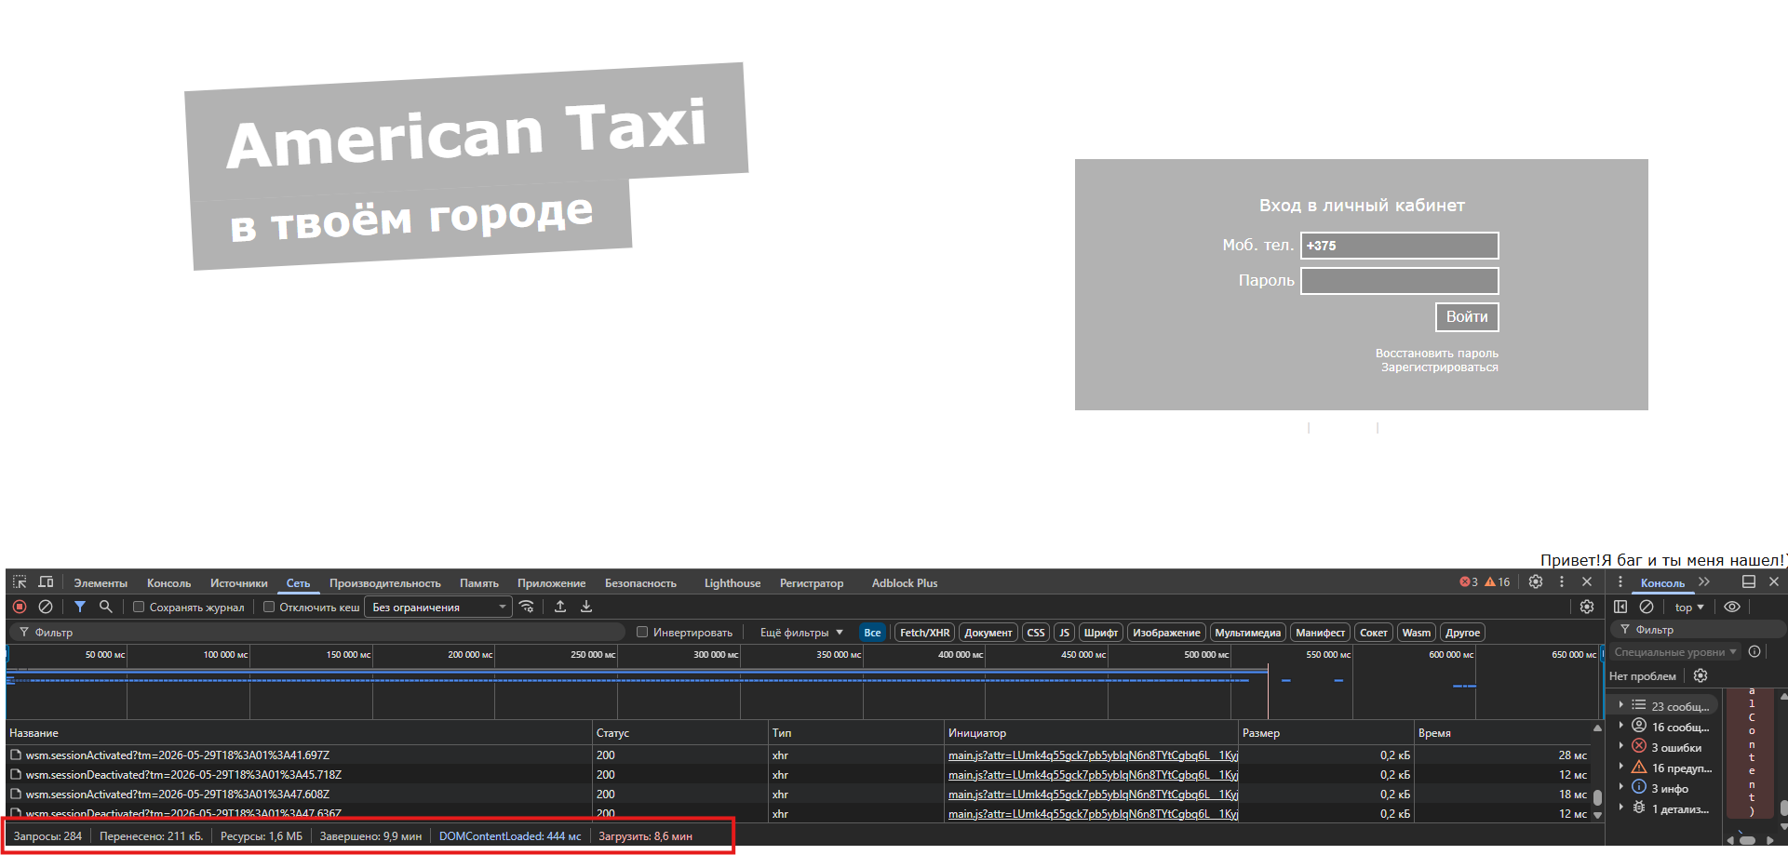 Быстрая загрузка страницы
 |  |  |  |  | 1. 2. 3.
 |  |  |  |  | 1. 2. 3.
 |  |  |  |  | 1. 2. 3.
 |  |  |  |  | 1. 2. 3.
 |  |  |  |  | 1. 2. 3.
 |  |  |  |  | 1. 2. 3.
 |  |  |  |  | 1. 2. 3.
 |  |  |  |  | 1. 2. 3.
 |  |  |  |  | 1. 2. 3.
 |  |  |  |  | 1. 2. 3.
 |  |  |  |  | 1. 2. 3.
 |  |  |  |  | 1. 2. 3.
 |  |  |  |  | 1. 2. 3.
 |  |  |  |  | 1. 2. 3.
 |  |  |  |  | 1. 2. 3.
 |  |  |  |  | 1. 2. 3.
 |  |  |  |  | 1. 2. 3.
 |  |  |  |  | 1. 2. 3.
 |  |  |  |  | 1. 2. 3.
 |  |  |  |  | 1. 2. 3.
 |  |  |  |  | 1. 2. 3.
 |  |  |  |  | 1. 2. 3.
 |  |  |  |  | 1. 2. 3.
 |  |  |  |  | 1. 2. 3.
 |  |  |  |  | 1. 2. 3.
 |  |  |  |  | 1. 2. 3.
 |  |  |  |  | 1. 2. 3.
 |  |  |  |  | 1. 2. 3.
 |  |  |  |  | 1. 2. 3.
 |  |  |  |  | 1. 2. 3.
 |  |  |  |  | 1. 2. 3.
 |  |  |  |  | 1. 2. 3.
 |  |  |  |  | 1. 2. 3.
 |  |  |  |  | 1. 2. 3.
 |  |  |  |  | 1. 2. 3.
 |  |  |  |  | 1. 2. 3.
 |  |  |  |  | 1. 2. 3.
 |  |  |  |  | 1. 2. 3.
 |  |  |  |  | 1. 2. 3.
 |  |  |  |  | 1. 2. 3.
 |  |  |  |  | 1. 2. 3.

